0_개념도
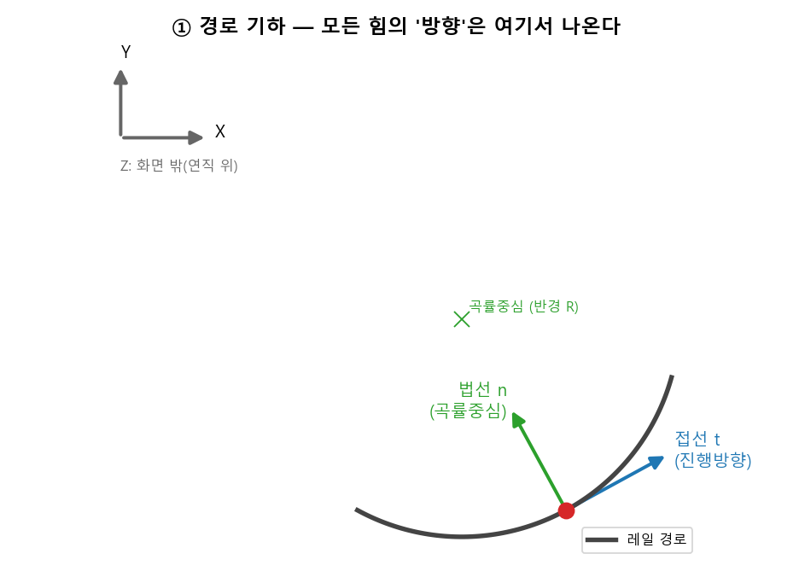
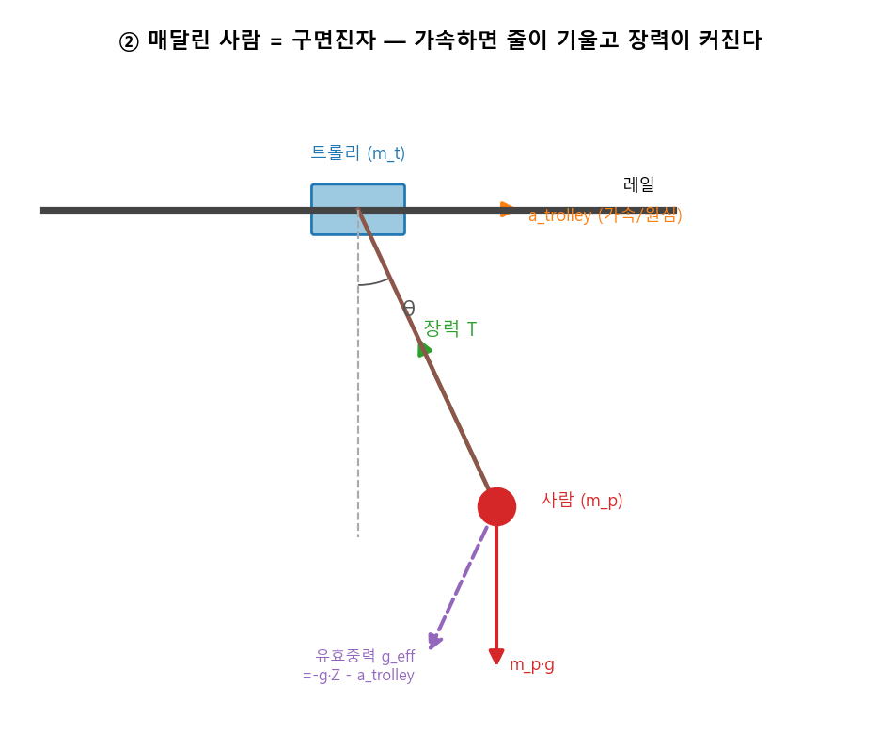
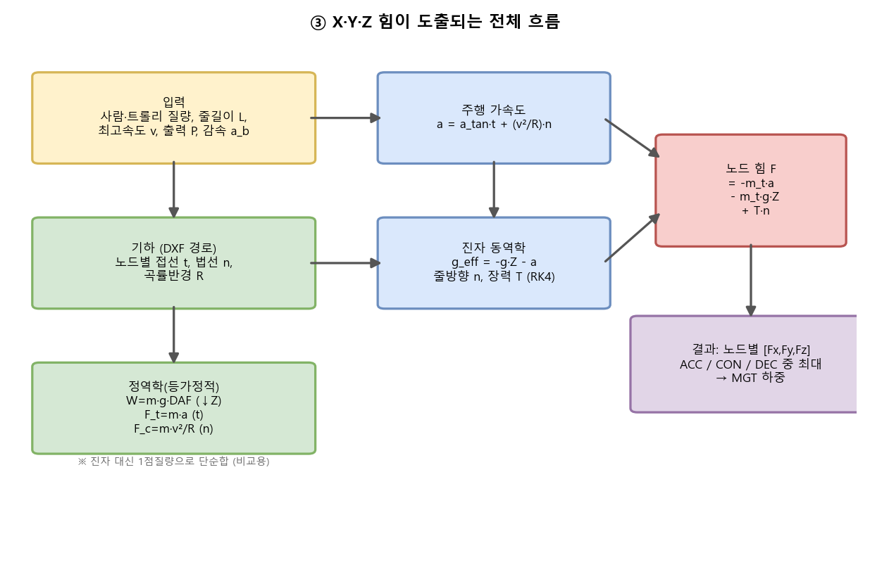
레일 이동하중 — 공식에 의한 X·Y·Z 힘 도출 (개념)
매달린 사람을 '구면진자'로 보고, 트롤리 주행 가속이 진자를 흔들 때 레일 부착점에 걸리는 3방향 힘을 구한다.

